CollectiveAccess
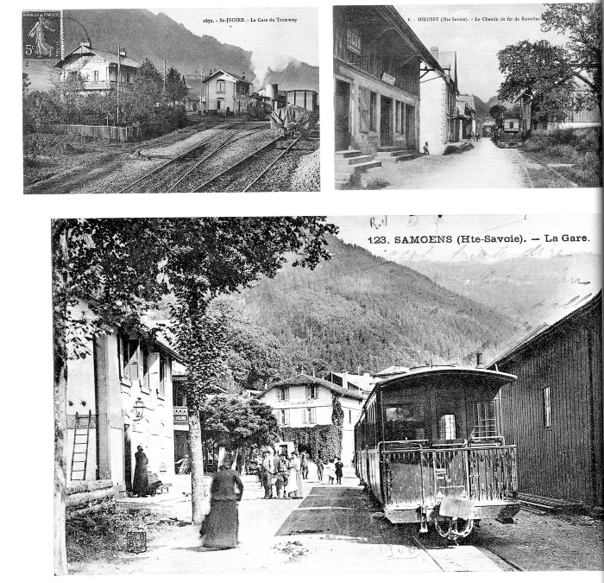
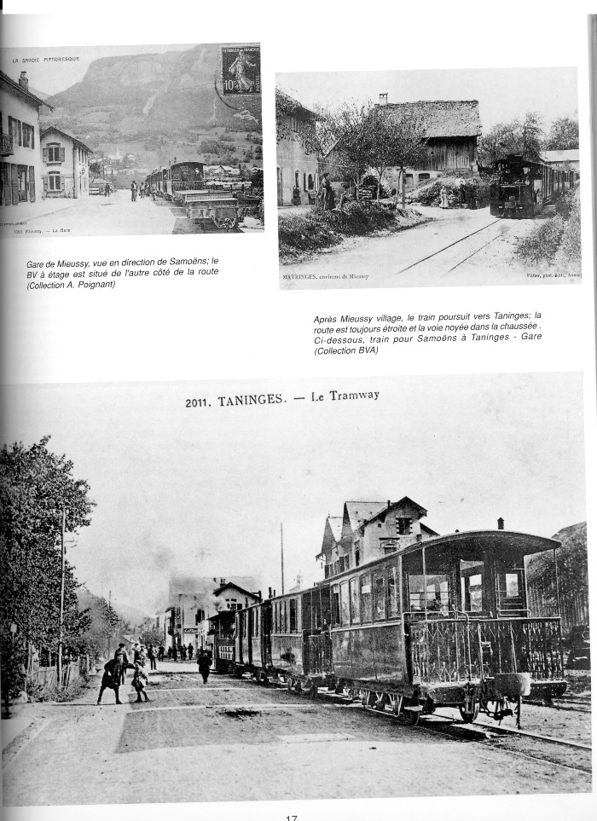
Image | Object | Description | Date
 | C E N Train ANNEMASSE - SIXT (1-0017) | Photos des gares du tramway de : ST JOIRE - MIEUSSY - SAMOENS
 | C E N Train ANNEMASSE - SIXT (1-0018) | Photos du tramway et des gares de Mieussy et Taninges
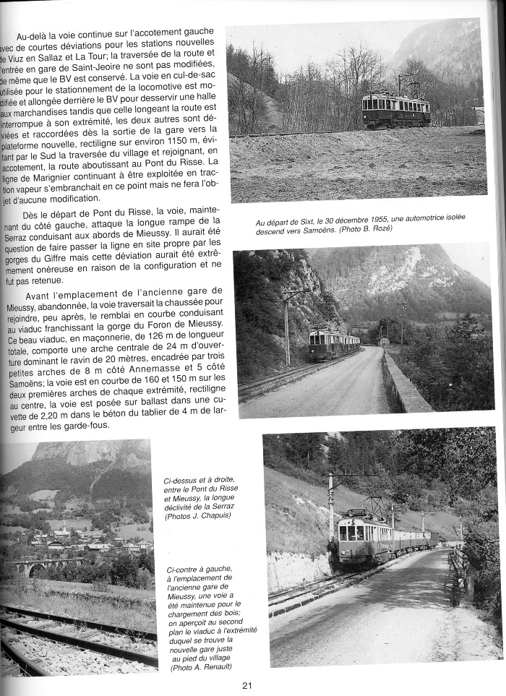
 | C E N Train ANNEMASSE - SIXT (1-0020) | Article sur le train CEN Photos du train sortie de Sixt en haut à droite , Photos du train sur le Pont du Risse en direction de Mieussy. En bas à gauche : Emplacement de l'ancienne gare de Mieussy avec la vue sur le viaduc en bas a droite.
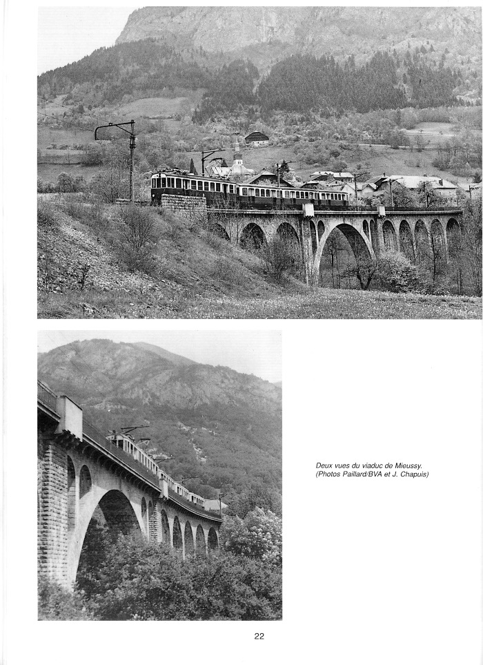
 | C E N Train Annemasse- Sixt (1-0021) | photos du train et vues du viaduc de Mieussy
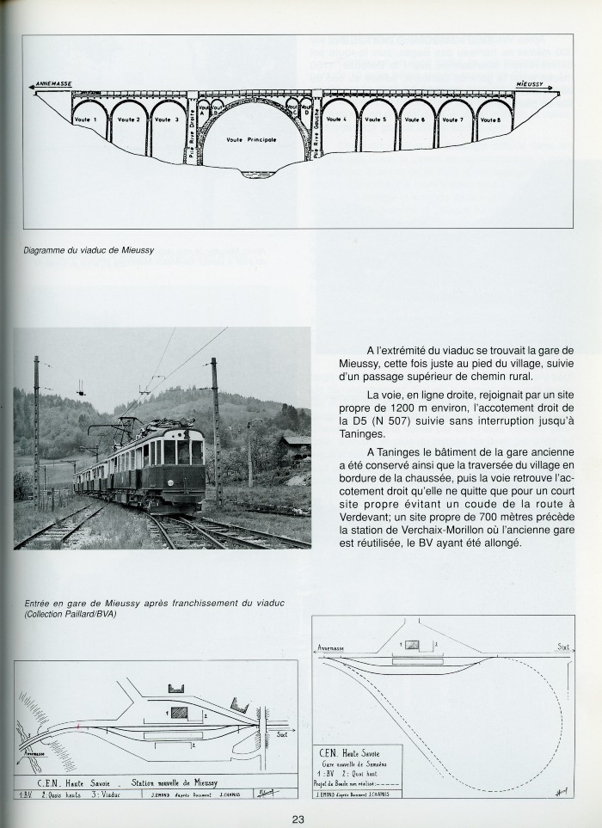
 | C E N Train Annemasse- Sixt (1-0022) | Article avec photo entrée de la gare de Mieussy / en bas plans des gares : station de Mieussy et Nouvelle gare de Samoëns haut de page diagramme du viaduc de Mieussy

